Sheet2
良景产业园倒班楼宿舍9-12F家具采购及安装明细清单报价表
序号 | 产品名称 | 图片 | 规格（mm） | 材质说明 | 单位 | 数量 | 全费用综合包干单价（元） | 金额（元） | 备注
1 | 钢木公寓床 | 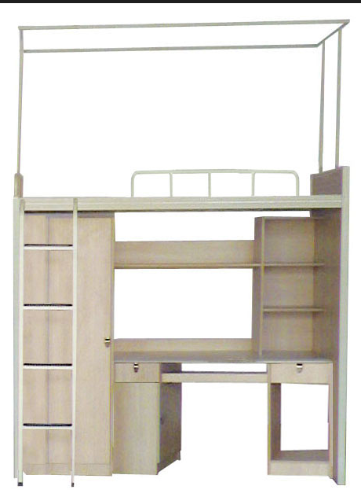 | W2000*D850*H1980 | 1、单人连体床总体长度：2000*850*1980mm，床前方、床后方：80*30*1.5mm钢管，床换：25*25*1.2方管，床栏：20*20*1.2方管，床梯：25*25*1.2方管。所有金属件采用GB/T3325-2008标准，所有焊点均采用满焊，焊接无气孔、无脱焊、保证产品的强度。所有焊线打磨平整，保证架体美观。2、金属均为优质碳素钢，表面经打砂、除油、除锈后进行高压恒温静电喷塑。本工艺喷塑温度195-205摄氏度，喷涂均匀，附着力强，耐腐蚀，耐擦挂，耐冲击，防护性能良好。硬度：经2H铅笔硬度试验后，漆膜应无刮破、擦伤现象。3、板材用E1级三聚氢胺板，16mm厚，高温全自动机PVC封边，衣柜背板和抽底板用5mm中密度板，明锁暗挂，拉手及全部板材符合国家环保要求。衣柜内配有挂衣棒（每位一根），加300㎜宽隔板一块，上下分两层。使用专用工程塑料脚卡，离地不低于10㎜。4.顶部带蚊帐支撑架 | 套 | 312 |  | 0
2 | 棕垫 | 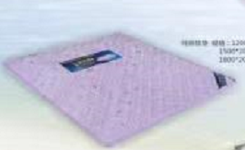 | W2000*D850*H80 | 1、5公分椰棕内芯，椰棕纤维承托力强，透气散热，经久耐用。 2、针织面料：除螨抑菌符合GB/T26706-2011软体家具棕纤维弹性床垫标准。 | 张 | 312 |  | 0
3 | 塑钢圆凳 | 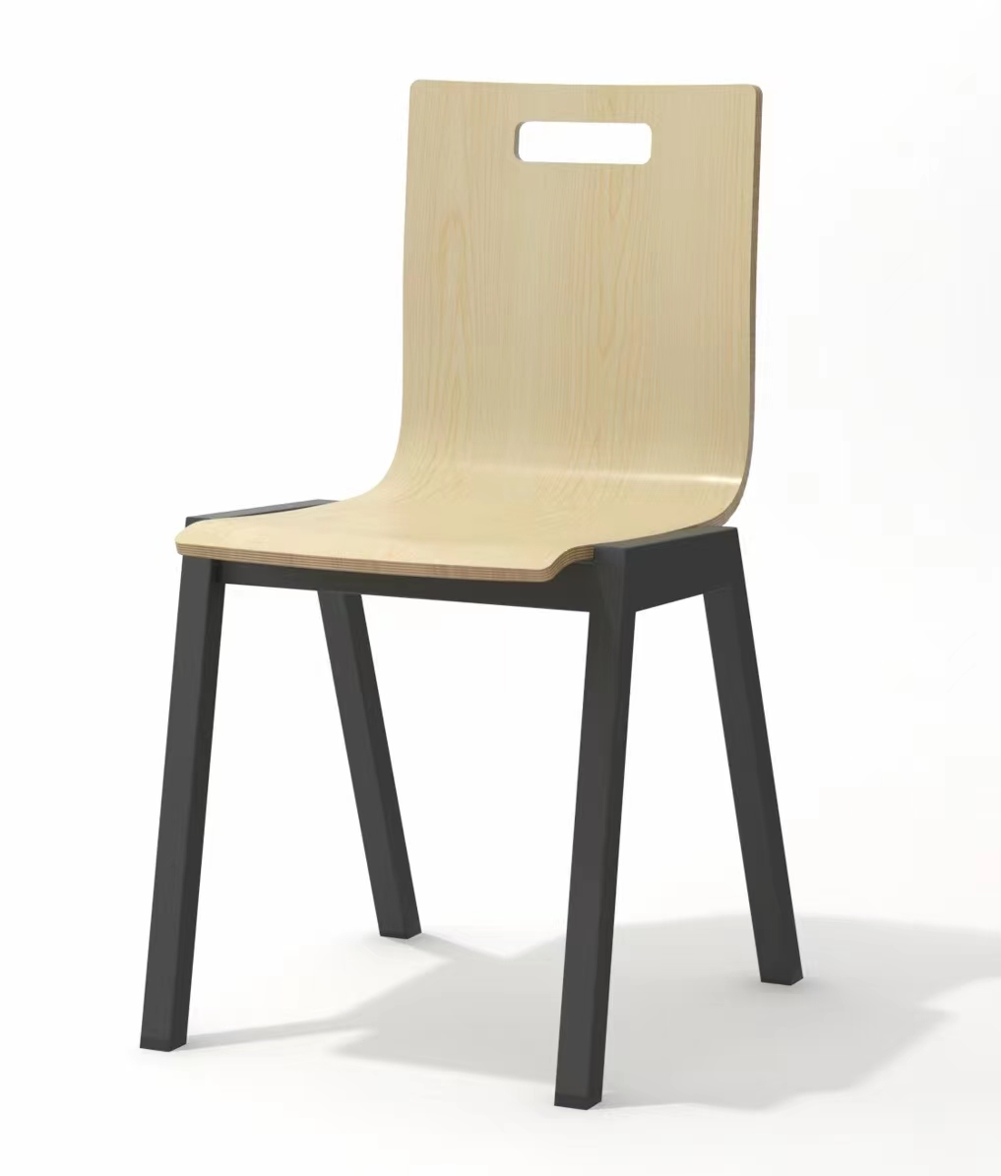 | W375*D410*H825 | 1、材质：多层曲木板高热频高热压成型，强度高、耐冲击，无毒无味，环保耐用。2、脚椅：采用优质碳素冷轧方管，脚管直径30毫米，壁厚1.5毫米，架子高度40.5厘米。3、颜色与公寓床桌面柜体一致。 | 个 | 312 |  | 0
4 | 书桌 | 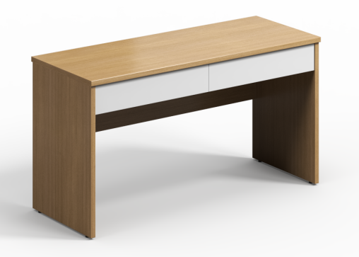 | W1200*D600*H760 | 1、基材：采用优质环保三聚氰胺板，符合GB/T 15102-2017，GB 18580-2017 ，GB/T 35601-2017和GB 8624-2012标准，游离甲醛释放量≤0.02mg/m³。 框体厚度25毫米，其余16毫米。2、封边：采用高温全自动机ABS封边，符合QB/T 4463-2013家具用封边条技术要求，游离甲醛释放量≤0.05mg/L。3、配件：三合一连接件，符合GB/T 28203-2011 家具用连接件技术要求及试验方法，耐腐蚀等级100h中性盐雾试验（NSS）达到10级 。 | 个 | 12 |  | 0
5 | 三门衣柜 | 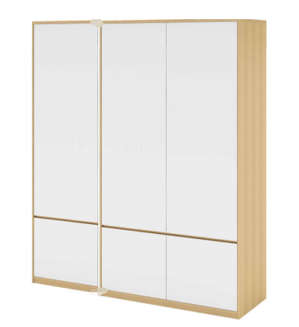 | W1200*D600*H2200 | 1、基材：采用优质环保三聚氰胺板，符合GB/T 15102-2017，GB 18580-2017 ，GB/T 35601-2017和GB 8624-2012标准，游离甲醛释放量≤0.02mg/m³。 2、封边：采用高温全自动机ABS封边，符合QB/T 4463-2013家具用封边条技术要求，游离甲醛释放量≤0.05mg/L。框体厚度25毫米，其余16毫米。3、配件：三合一连接件，符合GB/T 28203-2011 家具用连接件技术要求及试验方法，耐腐蚀等级100h中性盐雾试验（NSS）达到10级 | 个 | 12 |  | 0
 |  | 合计 |  |  |  |  |  | 0

